写真
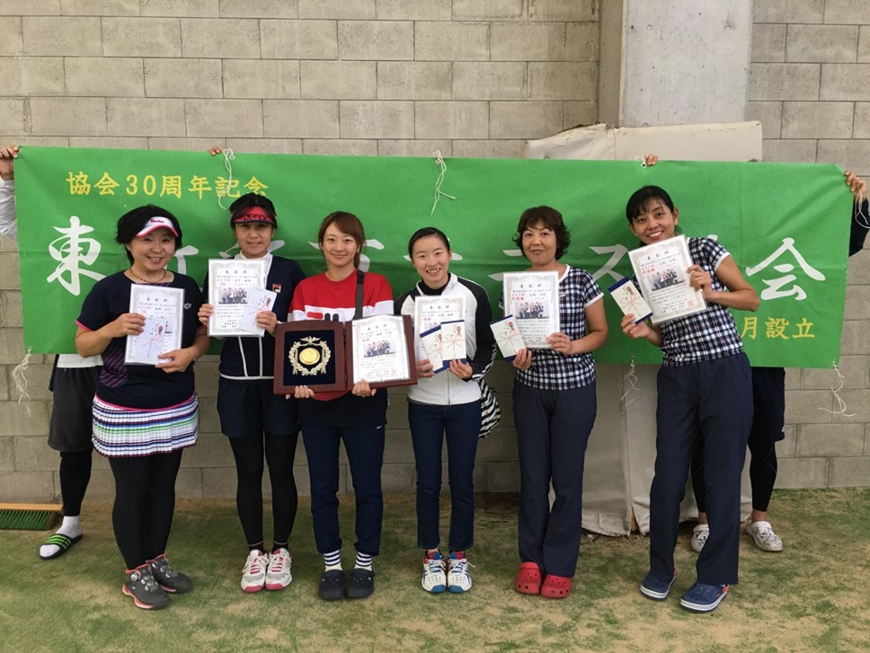
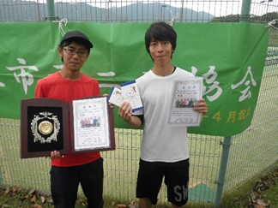
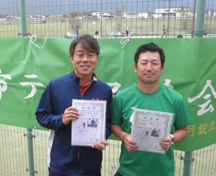
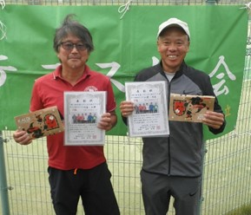

男子Ｂ級＆OV55 優勝 準優勝 3位

野村・谷口 | 辰巳・森永 川並・小澤

ＴＤＣ | 村田八日市ＴＣ Ｋテニスカレッジ

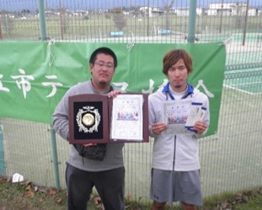
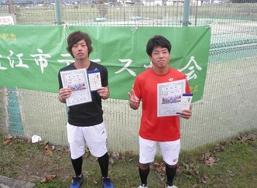
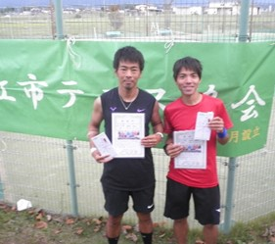
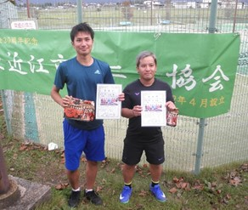

男子A級 優勝 浅田・鍵谷（グリフィンズ） 準優勝 山本・猪飼（アンヴァーズ） 3位 藤井・通池（グリフィンズ） 4位 寺本・岡（アンヴァーズ）

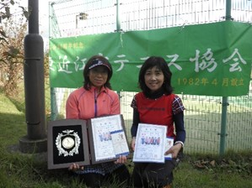
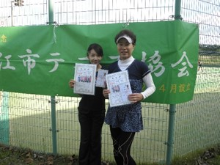
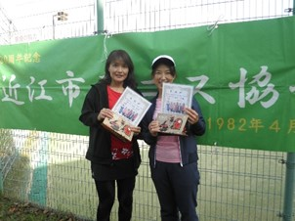

女子Ｂ級＆OV55 優勝 準優勝 3位
永松・田中
Kテニス・一般
福永・堀部
Kテニス・プラチナ
大脇・村川
村田TC

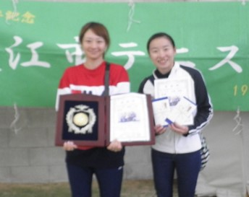
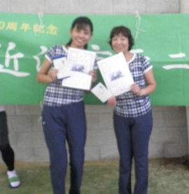
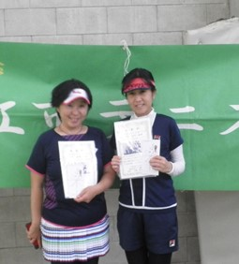

女子Ａ級 優勝 岡野・大野 準優勝 三代・土肥 ３位 松井・竹下 （フレンズ） （フレンズ） （フレンズ・うさかめ）

